상품제안서
밤부 무광 이중진공 스텐물병 | 상품코드: F02339

 |  |  |  |  |  |  | 02-412-0044 | www.easy1.co.kr
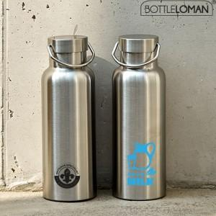

【상세/제작정보】 | * 기본수량 미만 인쇄 가능(별도문의) * 풀컬러인쇄가능 (별도문의) * 이중진공스텐으로 탁월한 보온보냉 최고의 퀄리티보장. * 등산,캠핑,낚시등 야외활동 적합한 사계절 텀블러

【인쇄/포장옵션】 | 실크 / 포장지포장

【공급단가】 | 수량 | 50~ | 100~ | 500~ | 1,000~ | 3,000~
*VAT별도 | 단가 | 9,100원 | 8,770원 | 8,450원 | 8,120원 | 7,800원

【상품 URL】 | https://dev.easy1.co.kr:443/src/goods_detail.php?gdno=2339

